Aurkibidea
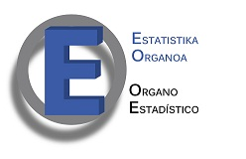

 |  | POBREZIAREN ETA GIZARTE-EZBERDINTASUNEN INKESTA (PGEI). 2016
 |  | 6. Desberdintasun-adierazleak
Aurkibidea

Des1 | Euskal Autonomia Erkidegoko desberdintasun-adierazleak 1996-2016 Gini koefizientea eta S80/S20 ratioa eta pertsona pobreenen % 10ek guztirako diru-sarreretan duten parte-hartzearen %a
Des2 | Biztanle bakoitzaren batez besteko diru-sarrera baliokideak, sarreren dezilak kontuan hartuta (hileko sarrera garbi arruntak) 2008-2016 aldia

